Sheet1
数据集名称 | 行业 | 样本总数 | good(train) | good(test) | NG(test) | 缺陷名 | 示例图 | 描述
air_conditioner_filter | complex workpiece | 322 | 230 | 62 | 30 | 变形, 异物 | 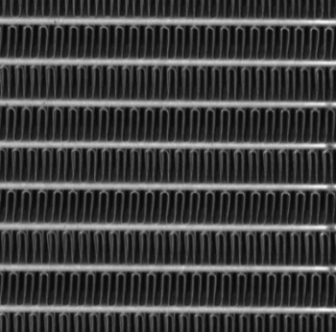 | 此样本为空调过滤器，主要应用于复杂工件，缺陷分为变形和异物。
battery_piece | Lithium Battery | 118 | 106 | 8 | 4 | 异物 |  | 此样本为电池片，主要应用在锂电池行业，缺陷是异物。
battery_tab2 | Lithium Battery | 138 | 88 | 32 | 18 | 褶皱 |  | 此样本为电池标签，主要应用在锂电池行业，缺陷是褶皱。
button1 | simple workpiece | 111 | 51 | 20 | 40 | NG | 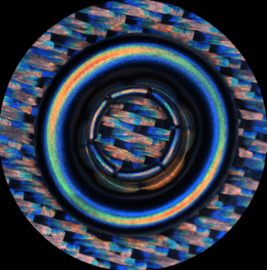 | 此样本为按钮，主要应用于简单工件。
capacitor1 | Leaded Capacitor | 155 | 59 | 23 | 73 | 烧伤 | 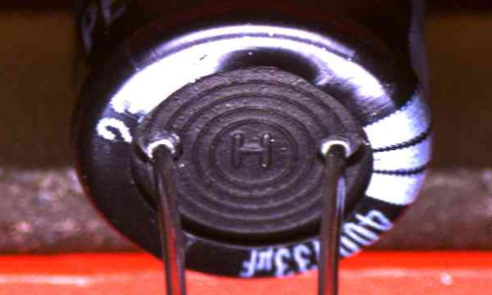 | 此样本为电容，主要应用于铅电容器，缺陷是烧伤。
capacitor3 | Leaded Capacitor | 114 | 52 | 21 | 41 | 脏污, 漏液 | 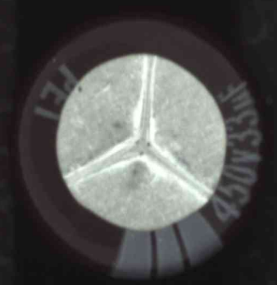 | 此样本为电容，主要应用于铅电容器，缺陷分为脏污和漏液。
ceramic_wafer | ceramic_substrate | 286 | 144 | 58 | 84 | 裂痕 |  | 此样本为陶瓷晶片，主要应用于陶瓷晶板，缺陷是裂痕。
character_string | Printed Matter | 388 | 280 | 72 | 36 | 模糊 |  | 此样本为字符串，主要应用于印刷品，缺陷是模糊。
chip1 | electronic_device | 299 | 118 | 47 | 134 | 过刻, 碎片, 叠片, 带液 |  | 此样本为芯片，主要运用于电子设备，缺陷分为过刻、碎片、叠片和带液。
cloth3 | textile | 20 | 10 | 5 | 5 | 异物、破损 |  | 此样本为布料，主要出现在纺织品行业，缺陷分为异物和破损。
coffee_cup_lid1 | Package | 155 | 81 | 32 | 42 | 脏污, 黑点, 缺盖 | 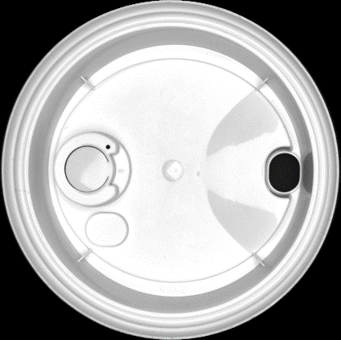 | 此样本为咖啡盖，主要应用于包装行业，缺陷分为脏污、黑点和缺盖。
dumplings2 | food | 389 | 117 | 46 | 226 | 露馅 | 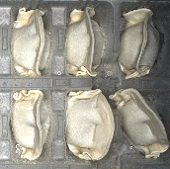 | 此样本为饺子，应用于食品行业，缺陷是露陷。
ice_cream_stick | wooden product | 79 | 29 | 11 | 39 | 脏污, 破损 |  | 此样本为棒冰棍，应用于木制品行业，缺陷分为脏污和破损。
infusion_bottle_bottom5 | Medicine | 92 | 49 | 20 | 23 | 异物 | 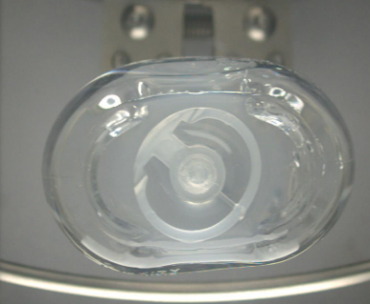 | 此样本为输液瓶底，主要应用于医药行业，缺陷是异物。
infusion_pipe_interface2 | Medicine | 93 | 34 | 13 | 46 | 缺失, 脏污 | 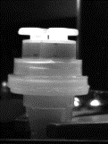 | 此样本为输液管接口，主要应用于医药行业，缺陷分为缺失和脏污。
iron_lattice | complex workpiece | 87 | 45 | 18 | 24 | 破损毛边，隐断，异物 | 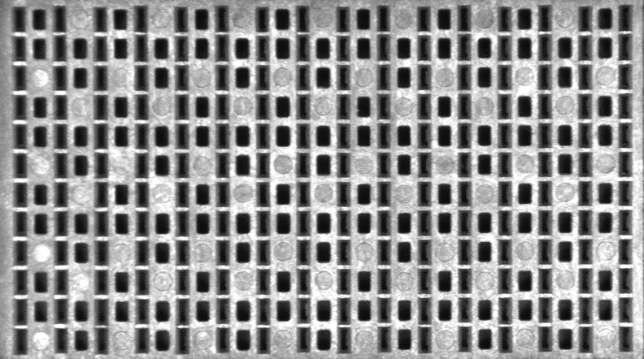 | 此样本为铁晶格，主要应用于复杂工件，缺陷为破损毛边、隐断、异物。
led | simple workpiece | 97 | 53 | 21 | 23 | 包压伤 |  | 此样本为LED灯，主要应用于简单工件，缺陷是包压伤。
lunch_box_lid | simple workpiece | 23 | 12 | 4 | 7 | 卷边, 异物 | 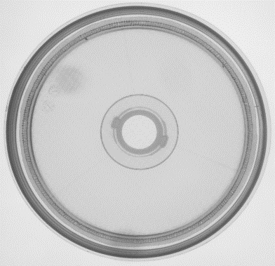 | 此样本为饭盒盖，主要应用于简单工件，缺陷分为卷边和异物。
nameplate7 | Printed Matter | 37 | 6 | 2 | 29 | 缺失, 脏污 | 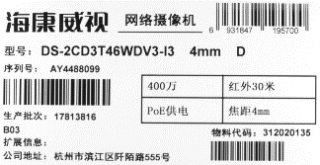 | 此样本为铭牌，应用于印刷行业，缺陷分为缺失和脏污。
remote_control | electronic_device | 120 | 54 | 21 | 45 | 白键脏污, 脏污, 蓝色键脏污, 白点 | 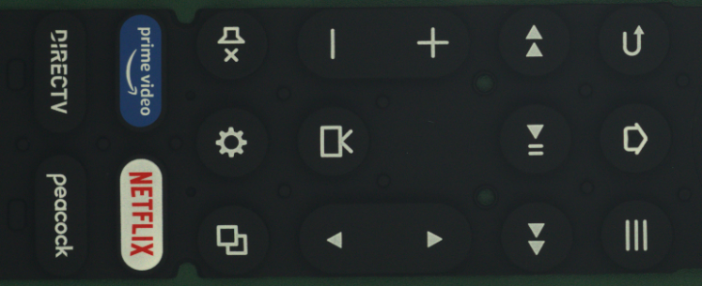 | 此样本为遥控器，应用于电子设备，缺陷分为白键脏污、脏污、蓝色键脏污、白点。
resistance13 | electronic_components | 48 | 23 | 9 | 16 | 沾锡, 破损, 沾污 | 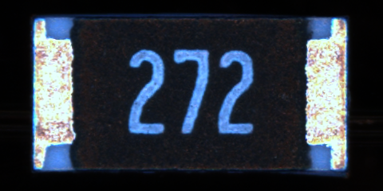 | 此样本为电阻，应用于电子组件，缺陷分为沾锡、破损和沾污。
screw_thread | complex workpiece | 61 | 23 | 9 | 29 | 螺纹损伤 | 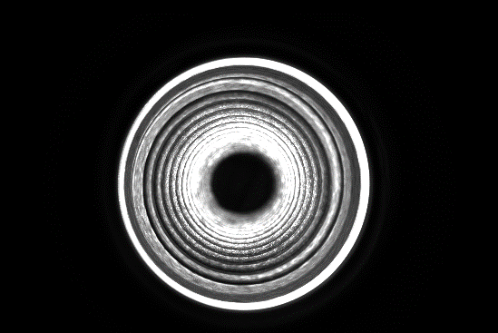 | 此样本螺纹，主要应用于复杂工件，缺陷是螺纹损伤。
silicon_piece1 | photovoltaic | 99 | 44 | 18 | 37 | 脏污, 毛刺, 破损 |  | 此样本为光块，应用在光伏行业，主要缺陷为脏污、毛刺、破损。
solar_panel | Photovoltaic | 61 | 30 | 12 | 19 | 脏污 |  | 此样本为太阳能电池板，应用在光伏行业，缺陷是脏污。
spindle_top | complex workpiece | 38 | 20 | 8 | 10 | 异物，污点 | 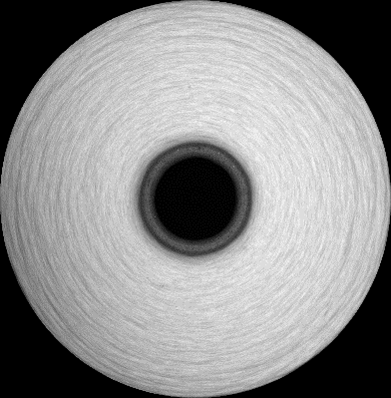 | 此样本为纺锤顶，主要应用于复杂工件，缺陷为异物、污点。
wafer2 | Wafer | 272 | 23 | 9 | 240 | 其他, 黑点, 边缘划痕, 白点, 白色划痕, 黑线 | 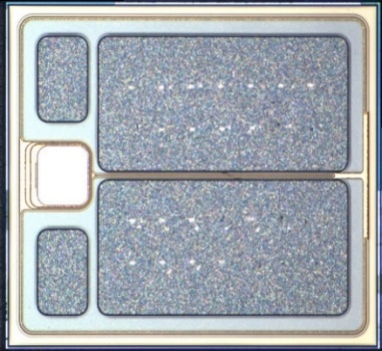 | 此样本为晶片，应用于晶片行业，缺陷分为黑点、边缘划痕、白点、白色划痕、黑线和其他。。
webbing | textile | 26 | 19 | 5 | 2 | 缺失, 过多 |  | 此样本为带子，应用于纺织业，缺陷分为缺失和过多。
work_piece7 | complex workpiece | 445 | 293 | 102 | 50 | 批锋, 裂纹, 缺料, 残缺, 变形, 崩边 |  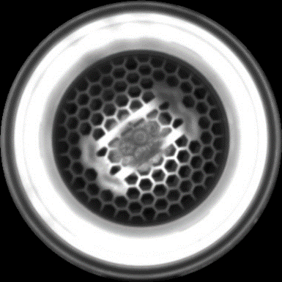 | 此样本为7号工件，运用于复杂工件，缺陷分为批锋、裂纹、缺料、残缺、变形、崩边。
work_piece12 | complex workpiece | 59 | 35 | 14 | 10 | 破损 | 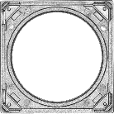 | 此样本为12号工件，运用于复杂工件，缺陷是破损。
work_piece14 | simple workpiece | 217 | 124 | 49 | 44 | 脏污 | 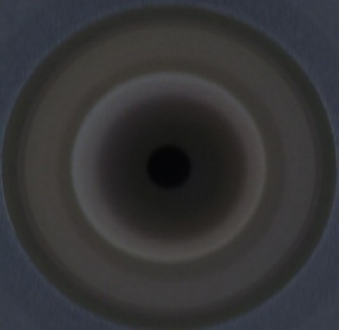 | 此样本为14号工件，运用于简单工件，缺陷是脏污。

